Sheet1
CÓDIGO: |  |  |  | IDENTIFICAÇÃO:

SESSÃO: |  |  |  | NOME DO ARQUIVO:

EQUIPAMENTO: |  |  |  |  | HORÁRIO DE RASTREIO:
MARCA E MODELO |  |  |  | NÚMERO DE SÉRIE |  | LOCAL | TUC
RECEPTOR: |  | LEICA GX1230GG |  | 466050 | INÍCIO
ANTENA: |  | LEIAX1202GG |  | 7180039 | FIM

TAXA DE RASTREIO: 1 (um) SEGUNDO

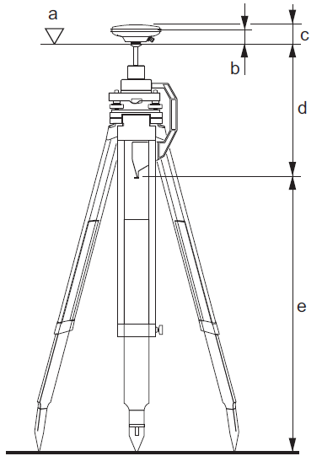
Medida de altura da antena |  |  |  | Esquema de medição da altura da antena
 |  |  | Item
1ª |  | m | e)
2ª | 0.360 | m | d)
3ª | 0.0640 | m | Centro da Fase L2 -c)
4ª | 0.0644 | m | Centro da Fase L1 -b)

ALTURA FINAL -> |  | 0.424 | m

Observações:
1) Equimanto da marca LEICA - frequência L1 e L2
2) Marco instalado em área aberta e desimpedida, com livre acesso
3) Para contato localizar os senhores:
4) Para definição de altura final foi somado o valor de: e) + d) + c)

